ブラックボックステスト技法
１．ブラックボックステスト技法 |  |  | 目次に戻る
テスト対象の入力と出力に着目してテストケースを作成する技法です。テスト対象の内部構造は参照せずブラックボックスとして扱うため、ブラックボックステスト技法と呼ばれます。

同値分割法
 | 出力が同等になると想定される入力値などのグループ（同値クラスや同値パーティションと呼びます）を識別し、各グループに対するテストケースを作成する技法です。
 | 同値クラスを網羅するようにテストケースを作成することで、テストケースの件数を適切に削減できます。

境界値分析
 | 連続する値の境界を分析し、境界となる値に対するテストケースを作成する技法です。
 | 境界値は仕様の解釈に関しての齟齬が生まれやすく、バグが潜んでいる可能性が高いとされます。
 | 境界値を狙ってテストすることで、仕様の認識ミスや実装ミスによるバグを検出できます。

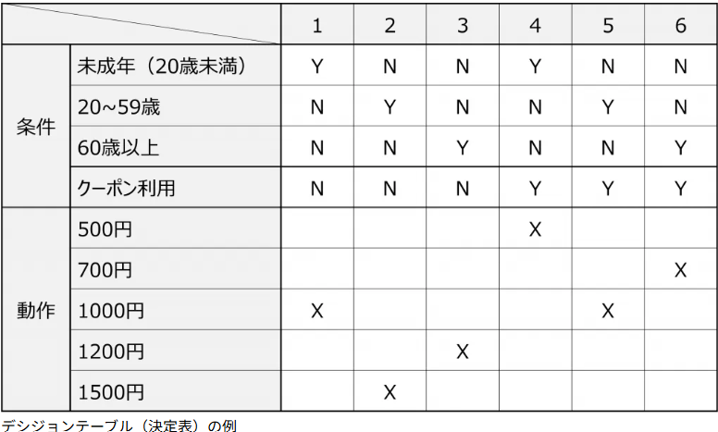
デシジョンテーブルテスト（決定表テスト）
 | JISX0125:1986で規定されている決定表（デシジョンテーブル）の表記で、
 | 入力条件の組み合わせと対応する出力結果を整理してテストケースを作成する技法です。
 | 入力条件の組み合わせを網羅したり、重要な組み合わせを識別してテストケースを作成できます。

状態遷移テスト
 | テスト対象の状態の遷移を、状態遷移図や状態遷移表の形式で整理し、
 | そこから状態遷移を網羅するテストケースを作成する技法です。
 | テスト対象の状態と、状態の変化を起こすイベントを識別してテストケースを作成します。

ペアワイズ法 |  | PICT(Pairwise Independent Combinatorial Testing)ツール |  | 直行表
 | 2つのパラメーター間の組み合わせを網羅するテストケースを作成する技法です。
 | 2つのパラメーター間の組み合わせにのみ着目するため、
 | パラメーターが3つ以上になる場合でも組み合わせの件数を抑えてテストケースを作成できます。
 | オールペア法とも呼ばれます。

ラシフィケーションツリー法
 | クラシフィケーションツリー法は、テストの入力条件をツリー形式の図でグラフィカルに整理して、
 | テストケースを作成する技法です。
 | 入力条件を漏れなく整理しテストカバレッジを高めたい場合に有効です。
 | 入力条件の組み合わせを作成する際は、ペアワイズ法などの組み合わせテスト技法を活用することができます。

開発チームとテストチームの工程
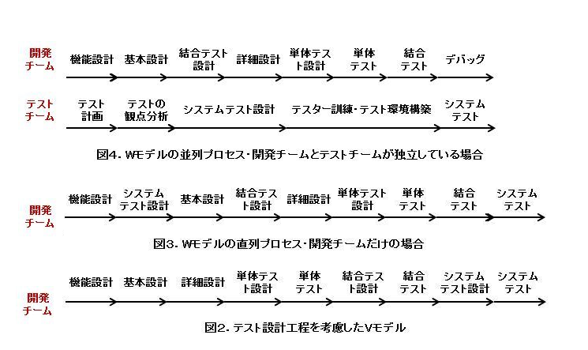
■開発チームとテストチームの工程 | 目次に戻る

品質管理における主なドキュメント
■品質管理における主なドキュメント |  |  | 目次に戻る

①品質方針・品質目標
 | 組織が目指す品質の基準や方向性を示す文書です。
 | これにより、全従業員が共通の目標に向かって行動することが促進されます。

②品質マニュアル
 | 品質管理システムの全体像を示す文書であり、組織の品質方針、目的、手順、責任などが記載されています。
 | これにより、品質管理の枠組みが明確になります。
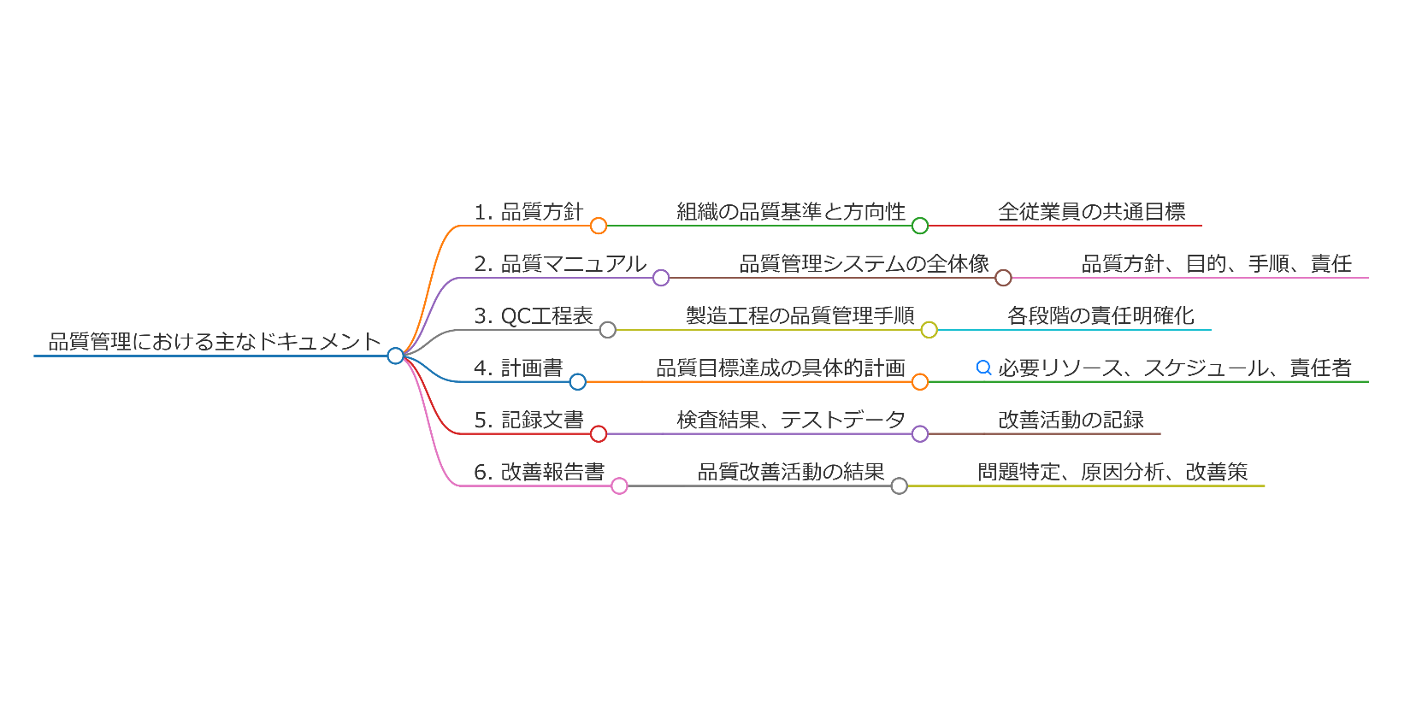
③品質計画書
 | 製品・サービス、プロジェクトの品質目標、達成方法などを具体的に計画した文章です。
 | これには、必要なリソース、スケジュール、責任者などが含まれます。
 |  | A. 達成すべき品質目標
 |  | B. プロセスのステップ
 |  | C. 責任と権限の割当て
 |  | D. 適用すべき手順書や指示書
 |  | E. 試験、検査、調査、監査の計画
 |  | F. 品質目標の達成度測定方法

④テスト手順書（テストケース）
 | 具体的なテストの手順や条件、目的を記述した文書。

④QC工程表
 | 製造工程の各段階における品質管理の手順や責任を示す図表です。
 | これにより、誰がどのように品質を管理するかが明確になります。
 |  | A. 工程：原材料の仕入れから製品完成までの製造プロセス
 |  | B. 管理点：管理特性と品質特性
 |  | C. 管理方法：品質の測定・管理方法、測定者・監督者、異常時の対処方法

⑤記録文書
 | 品質管理においては、各種の記録文書が重要です。
 | これには、検査結果、テストデータ、改善活動の記録などが含まれ、品質の追跡や分析に役立ちます。

⑥改善報告書
 | 品質改善活動の結果をまとめた報告書で、問題の特定、原因分析、改善策の実施状況などが記載されます。
 | これにより、継続的な改善が促進されます。

⑧監査報告書
 | 監査報告書は、品質管理システムの有効性を評価するために実施される内部監査の結果をまとめた文書です。
 | 監査の結果、発見された問題点や改善点が記載され、次回の監査に向けたアクションプランが策定されます。

⑨トレーニングマニュアル
 | トレーニングマニュアルは、従業員が品質管理に関する知識やスキルを習得するための教育資料です。
 | これにより、全従業員が品質管理の重要性を理解し、実践できるようになります。

以上.

